상품제안서
파버카스텔 금속트위스트 볼펜 | 상품코드: S04528

 |  |  |  |  |  |  | 02-713-8555 | www.synergygift.co.kr
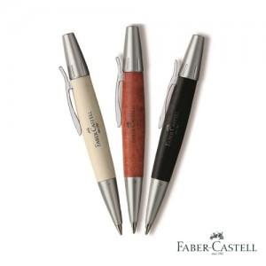 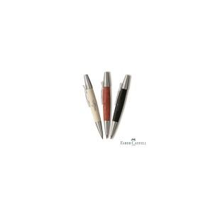

【상세/제작정보】

【인쇄/포장옵션】 | 실크 / 포장지포장

【공급단가】 | 수량 | 20~ | 50~ | 100~ | 500~ | 1,000~
*VAT별도 | 단가 | 53,040원 | 52,220원 | 51,000원 | 48,960원 | 46,920원

【상품 URL】 | https://www.synergygift.co.kr:443/src/goods_detail.php?gdno=3699

